F1 Scenkonst per kommun
Figur 1: Geografisk spridning av scenkonstverksamheter med statliga och/eller regionala bidrag, antal per kommun
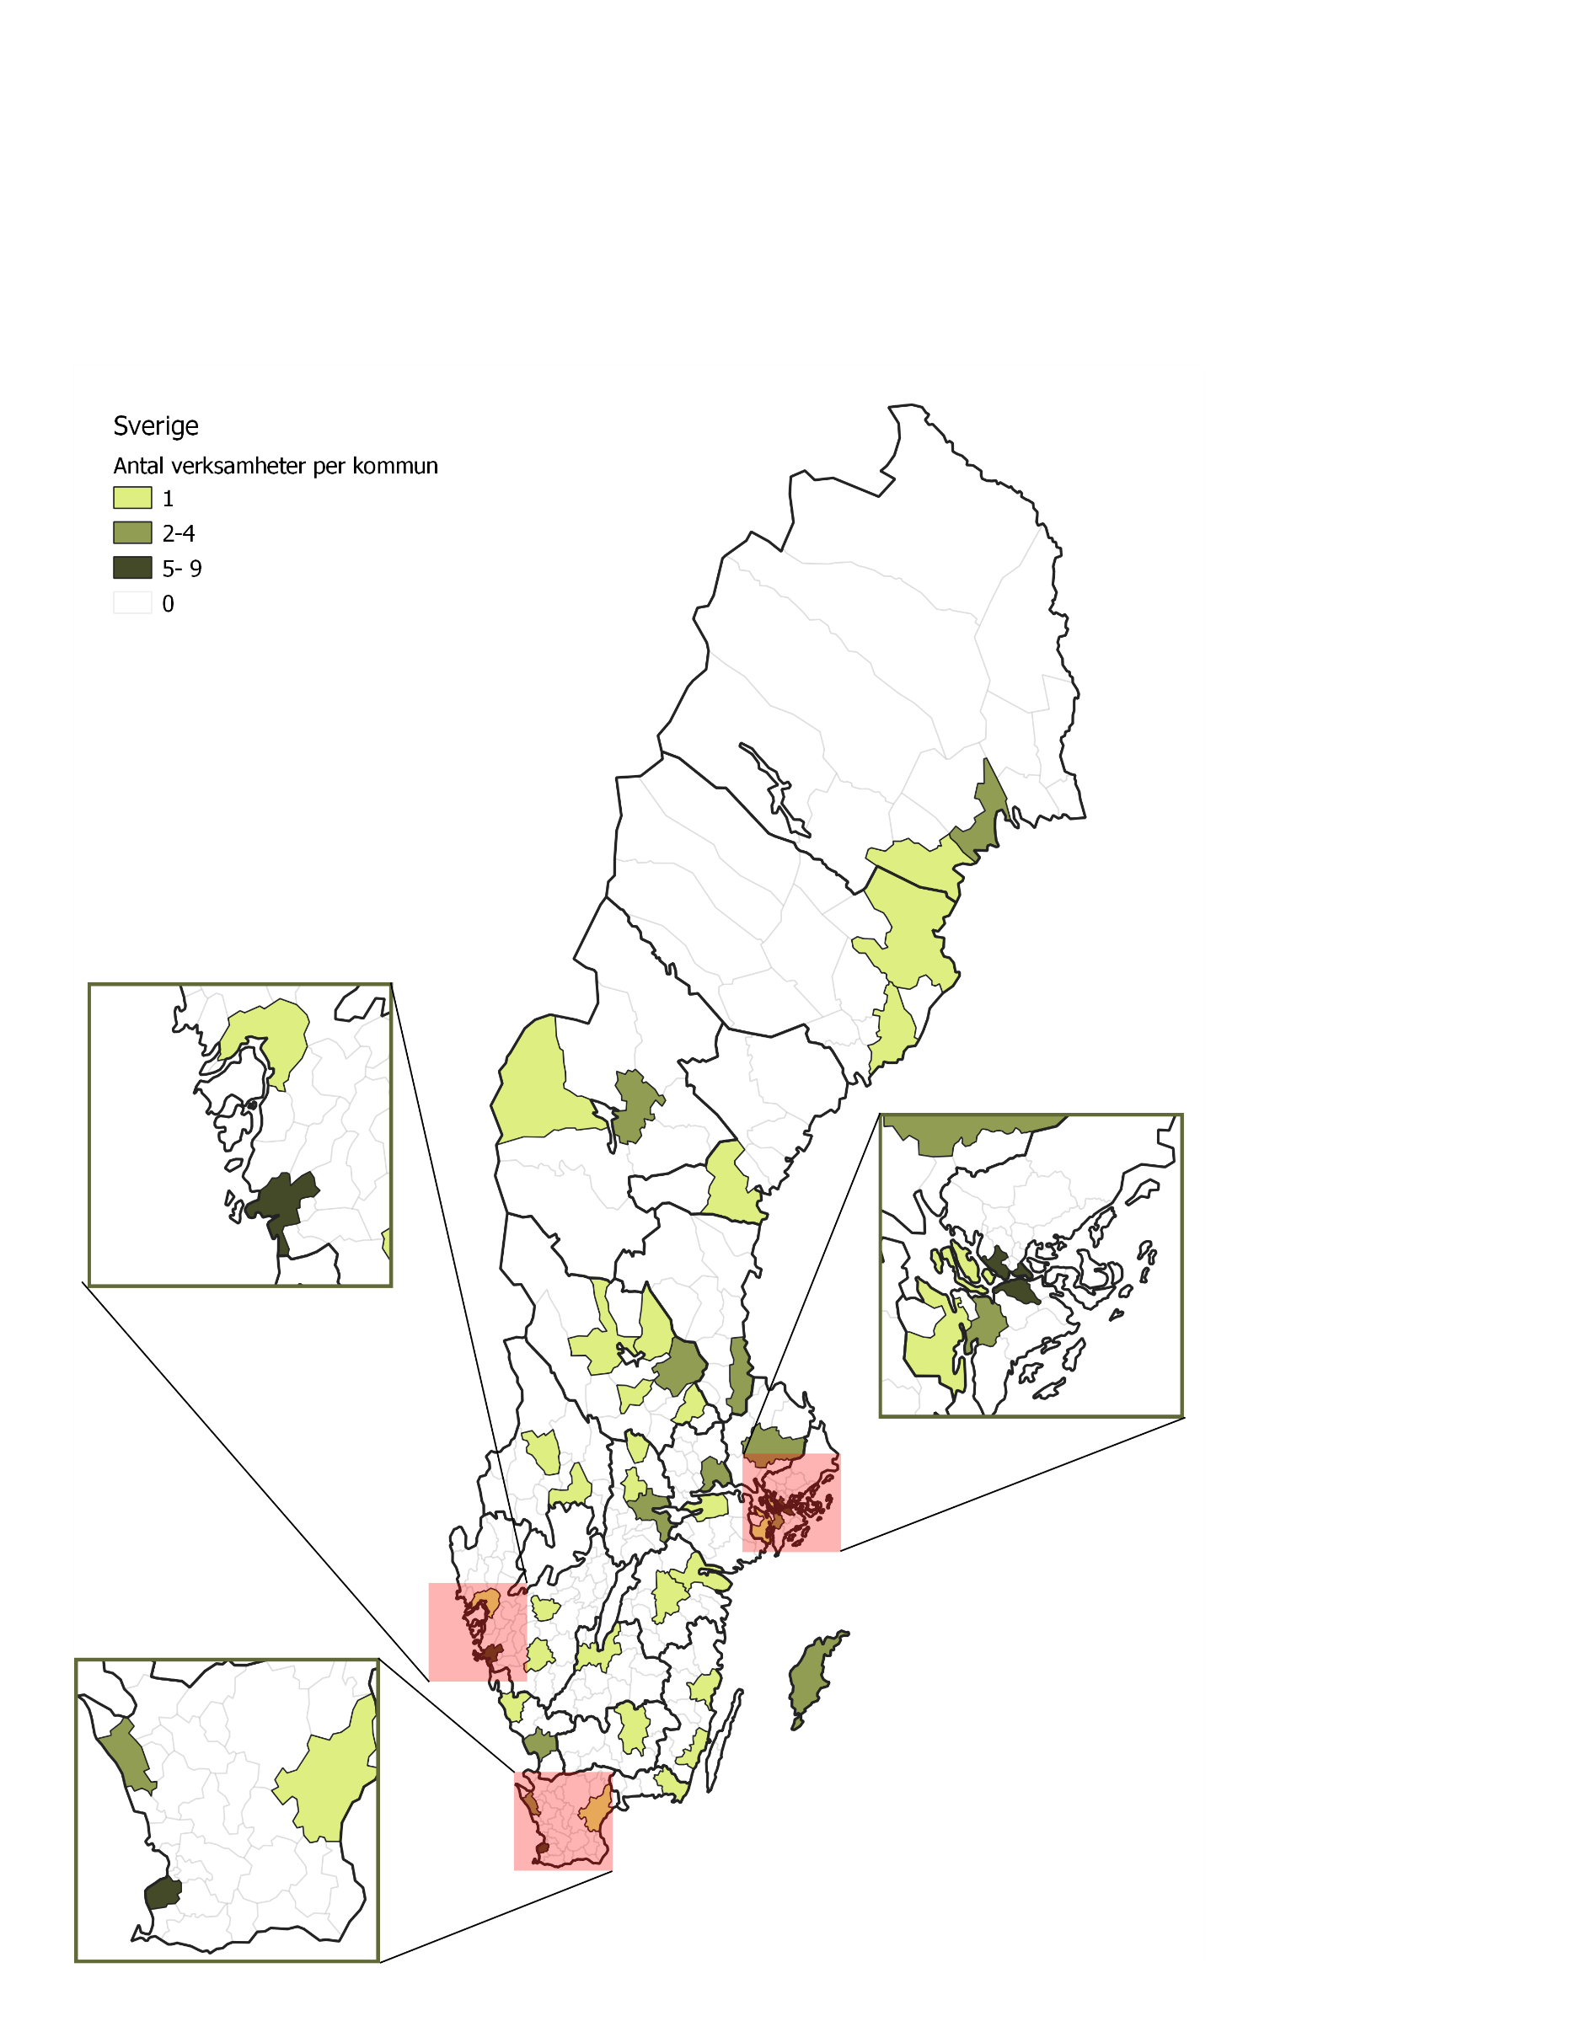

Tillbaka till innehållsförteckning

F2 Publik 2019 och 2020
Figur 2. Publik 2019 och 2020, totalt och uppdelat på egenproduktion samt gästspel
Fliken inkluderar figur följt av tabell med underliggande data.

Kommentar: Figuren inkluderar data från 74 scenkonstverksamheter som besvarade enkäten 2020. Det saknas uppgifter om publik för fyra scenkonstverksamheter 2019.

År | Egen- och samproduktion | Gästspel | Totalt
2019 | 3,603,989 | 744,885 | 4,348,874
2020 | 954,161 | 262,271 | 1,216,432

Tillbaka till innehållsförteckning

F3 Publik 2020, varav barn
Figur 3. Publik 2020, antal och andel barn och vuxna av total publik
Fliken inkluderar figur följt av tabell med underliggande data.

Kommentar: Figuren inkluderar data från 71 scenkonstverksamheter som besvarade frågan om antalet barn i publiken 2020.

Publik | Antal | Procent
Vuxna* | 870,068 | 72%
Barn | 346,364 | 28%
Totalt | 1,216,432
Kommentar: * Vuxna är inte lämpligt som rubrik i cirkeldiagrammet pga av att siffran även inkluderar barn i de fall uppgift om ålder saknas.

Tillbaka till innehållsförteckning

F4 Föreställningar 19 20
Figur 4. Föreställningar och konserter 2019 och 2020, totalt och uppdelat på egenproduktion och gästspel
Fliken inkluderar figur följt av tabell med underliggande data.

Kommentar: Figuren inkluderar data från 74 scenkonstverksamheter som besvarade enkäten 2020. Det saknas uppgifter om publik för fyra scenkonstverksamheter 2019.

År | Egen- och samproduktion | Gästspel | Totalt
2019 | 19,521 | 6,478 | 25,999
2020 | 10,009 | 3,748 | 13,757

Tillbaka till innehållsförteckning

F5 Varav barn 2020
Figur 5. Föreställningar och konserter med barn som målgrupp 2020, antal och andel i procent
Fliken inkluderar figur följt av tabell med underliggande data.

Kommentar: Figuren inkluderar data från 74 scenkonstverksamheter som besvarade enkäten 2020.

Publik | Antal | Procent
Vuxna* | 7,548 | 55%
Barn | 6,209 | 45%
Totalt | 13,757
varav skol-föreställningar/ konserter | 4,227
Kommentar: * Vuxna är inte lämpligt som rubrik i cirkeldiagrammet pga av att siffran även inkluderar åldersöverskridande föreställningar och konserter som ej riktas till specifika målgrupper.

Tillbaka till innehållsförteckning

F6 Scenkonstområden 2020
Figur 6. Föreställningar och konserter per scenkonstområde, antal och andel i procent
Fliken inkluderar figur följt av tabell med underliggande data.

Kommentar: Figuren inkluderar data från 74 scenkonstverksamheter som besvarade enkäten 2020. Figuren inkluderar inte 624 föreställningar/konserter på turné utanför egen region där uppgift om scenkonstområde saknas.

Scenkonstområden | Antal | Andel
Musik | 5,543 | 42%
Musikteater | 686 | 5%
Dans | 1,292 | 10%
Samtida cirkus | 240 | 2%
Övrig scenkonst | 135 | 1%
Teater | 5,237 | 40%
Summa | 13,133 | 100%
Uppgift saknas om scenkonstområde | 624
Totalt antal föreställningar/konserter | 13,757

Tillbaka till innehållsförteckning

F7 Föreställningar kommun 2020
Figur 7. Föreställningar och konserter per kommun 2020 (egenproduktion och gästspel)
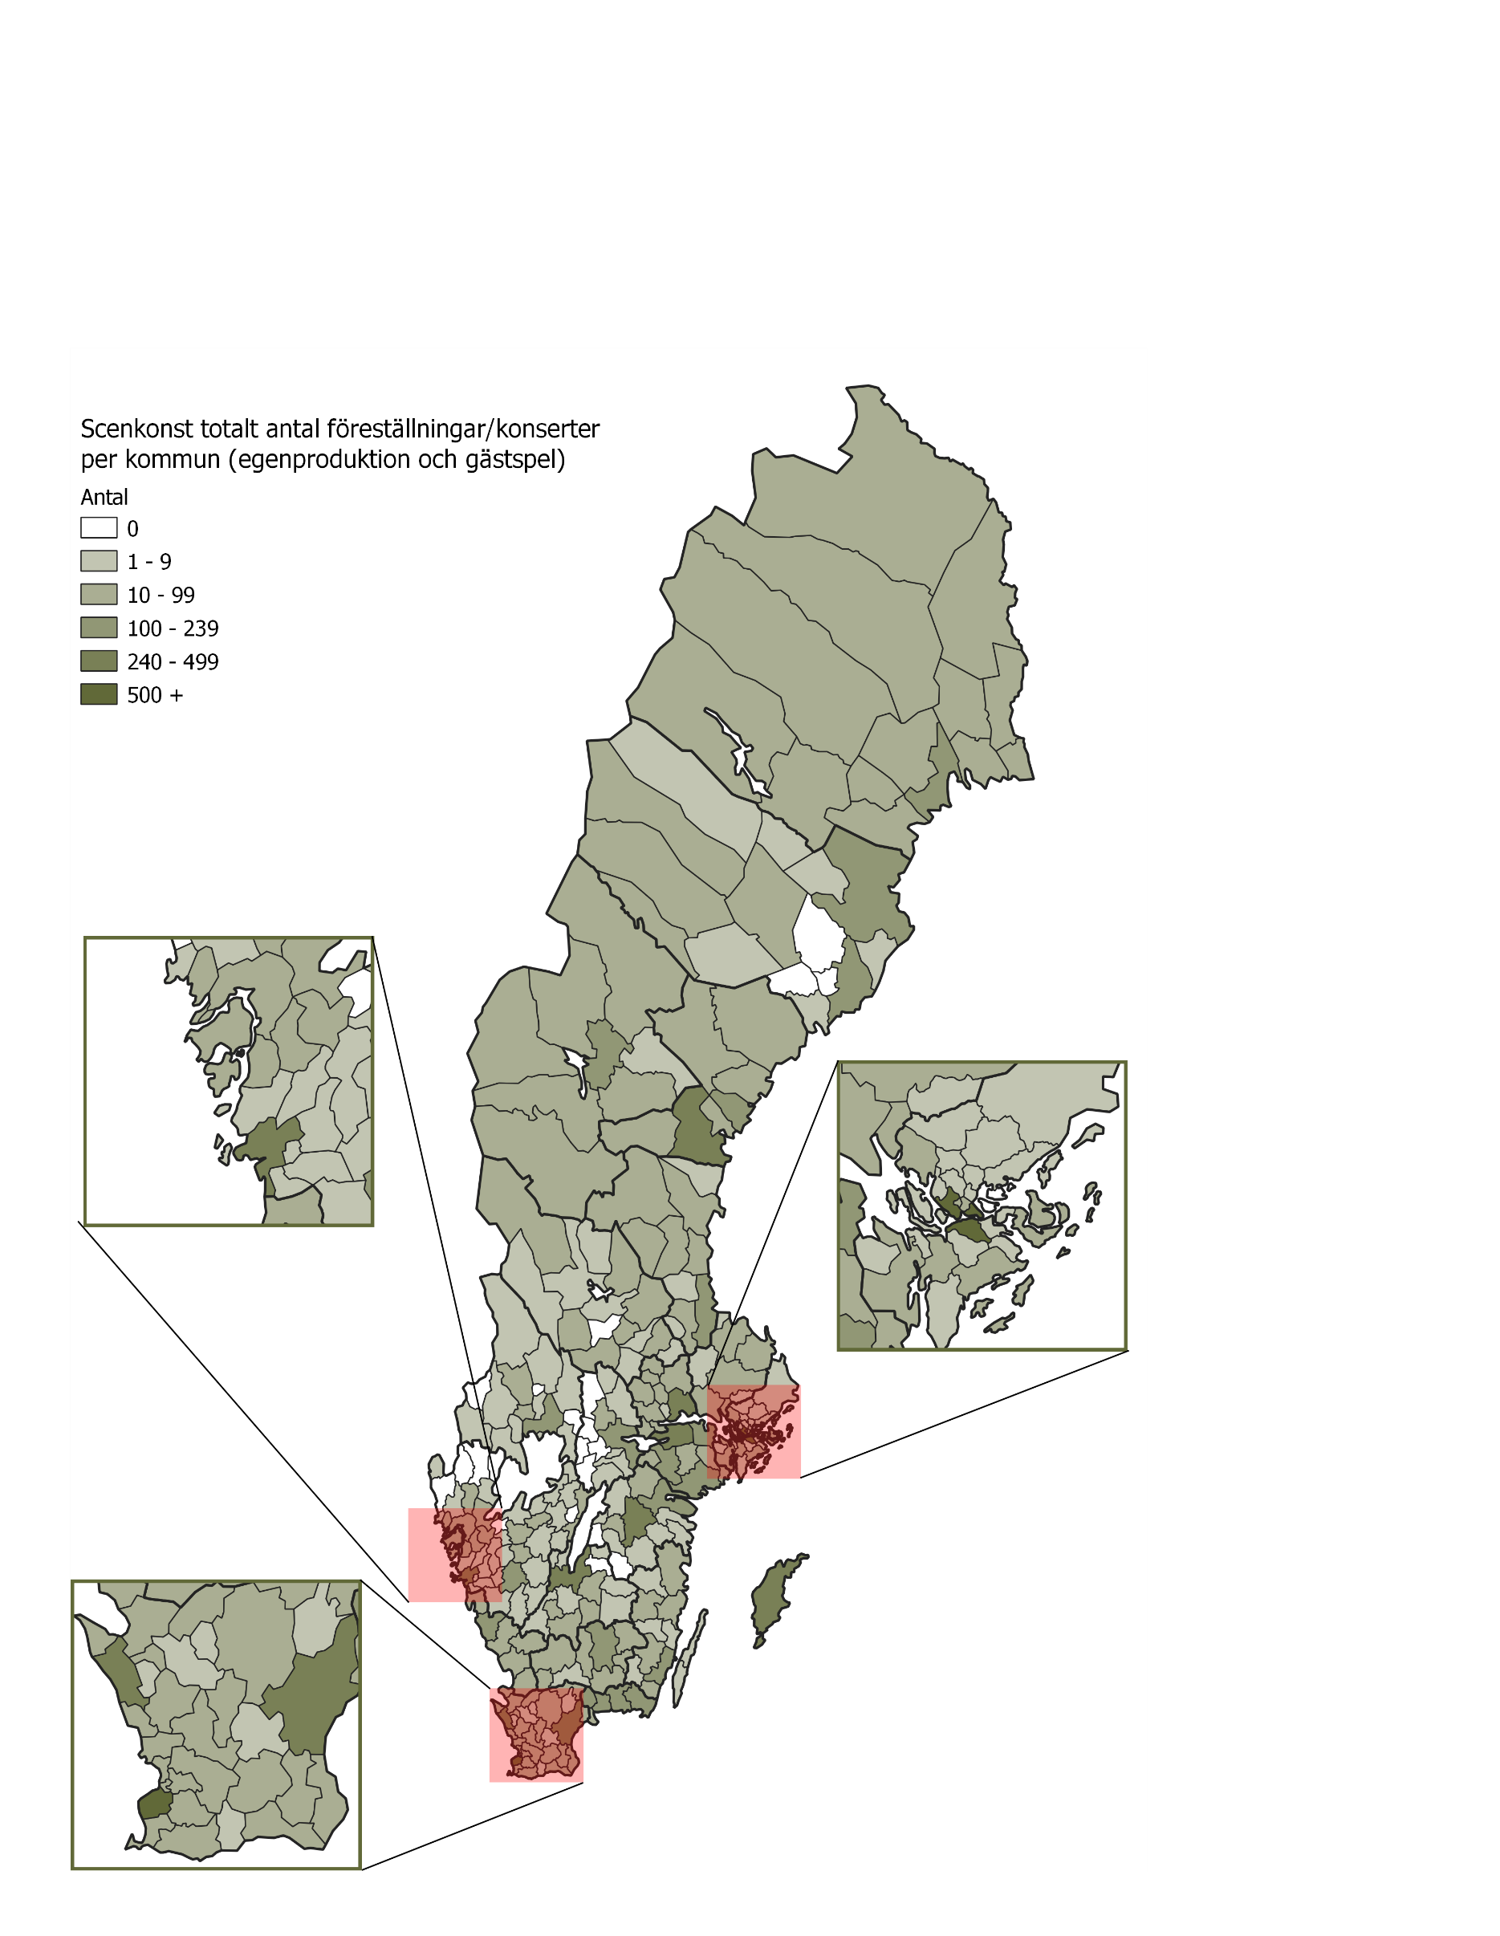

Tillbaka till innehållsförteckning

F8 Digitala produktioner 2020
Figur 8. Digitala produktioner per scenkonstområde 2020, antal och andel i procent
Fliken inkluderar figur följt av tabell med underliggande data.

Kommentar: Figuren inkluderar data från de 56 scenkonstverksamheter som haft digitala produktioner under 2020. Uppgift saknas för antalet digitala produktioner per scenkonstområde för de scenkonstverksamheter som bedriver verksamhet inom flera scenkonstområden, totalt uppgår antalet digitala produktioner till 323 för dessa verksamheter.

Scenkonstområden | Antal digitala produktioner | Andel digitala produktioner
Musik | 844 | 63%
Teater | 133 | 10%
Musikteater | 6 | 0%
Dans | 13 | 1%
Samtida cirkus | 11 | 1%
Två scenkonstområden | 196 | 15%
Fler än två scenkonstområden | 127 | 10%
Totalt | 1,330 | 100%

Tillbaka till innehållsförteckning

F9 Ekonomi 2019 och 2020
Figur 9. Totala intäkter och kostnader 2019 och 2020, miljoner kronor
Fliken inkluderar figur följt av tabell med underliggande data.

Kommentar: Figuren inkluderar data från 69 scenkonstverksamheter som besvarat frågorna om intäkter och kostnader 2019 och 2020.

År | Intäkter, miljoner kr | Kostnader, miljoner kr
2020 | 5,329.52 | 5,213.21
2019 | 5,738.40 | 5,722.06

Tillbaka till innehållsförteckning

F10 Intäkter per intäktsslag
Figur 10. Intäkter per intäktsslag 2020 per huvudman samt totalt för 2019 och 2020, procent av totala intäkter
Fliken inkluderar figur följt av tabell med underliggande data.

Kommentar: Figuren inkluderar data från 68 scenkonstverksamheter som besvarat frågan om intäkter per intäktsslag 2019 och 2020.

Andelar 2020 | Kommunala bidrag | Regionala bidrag | Statliga bidrag | Övriga bidrag | Verksamhetsintäkter | Sponsring och donationer | Övriga Intäkter | Totalt
Statlig huvudman | 0% | 0% | 92% | 0% | 5% | 1% | 3% | 100%
Regional huvudman | 7% | 53% | 31% | 1% | 6% | 1% | 1% | 100%
Kommunal huvudman | 61% | 12% | 21% | 0% | 4% | 0% | 2% | 100%
Annan huvudman | 21% | 32% | 25% | 12% | 7% | 0% | 2% | 100%
Totalt 2020 | 18% | 32% | 39% | 3% | 6% | 1% | 2% | 100%
Totalt 2019 | 16% | 29% | 33% | 3% | 14% | 1% | 4% | 100%

Tillbaka till innehållsförteckning

F11 Kostnader per kostnadsslag
Figur 11. Kostnader per kostnadsslag 2020 per huvudman samt totalt för 2019 och 2020, procent av totala kostnader
Fliken inkluderar figur följt av tabell med underliggande data.

Kommentar: Figuren inkluderar data från 68 scenkonstverksamheter som besvarat frågan om kostnader per kostnadsslag 2019 och 2020.

Andel 2020 | Personalkostnader | Lokalkostnader | Andra verksamhetskostnader | Finansiella kostnader och avskrivningar | Totalt
Statlig huvudman | 66% | 11% | 20% | 3% | 100%
Regional huvudman | 63% | 9% | 26% | 2% | 100%
Kommunal huvudman | 57% | 18% | 23% | 2% | 100%
Annan huvudman | 61% | 10% | 27% | 1% | 100%
Totalt 2020 | 62% | 11% | 25% | 2% | 100%
Totalt 2019 | 59% | 10% | 29% | 2% | 100%

Tillbaka till innehållsförteckning

F12 Årsarbetskrafter 19 20
Figur 11. Årsarbetskrafter 2019 och 2020 uppdelat på antal kvinnor och män
Fliken inkluderar figur följt av tabell med underliggande data.

Kommentar: Figuren inkluderar data från 67 scenkonstverksamheter som besvarat frågan om årsarbetskrafter 2019 och 2020.

År | kvinnor | män | Totalt
2019 | 3,136 | 2,794 | 5,930
2020 | 2,458 | 2,194 | 4,652

Tillbaka till innehållsförteckning

